8.专利及软著
工商管理学院教师获得专利及软著情况一览表2021-2022（2）
序号 | 单位 | 完成人 | 名称 | 类型 | 授权号 | 获批时间 | 是否应用 | 查询链接 | 学期
1 | 工商管理学院 | 冉祥梅 | 一种财务会计凭证分类保管装置 | 实用新型专利 | CN 215190200 U | 2021.12.17 | 否 | http://epub.cnipa.gov.cn/Dxb/IndexQuery | 2021-2022（2）
2 | 工商管理学院 | 冉祥梅 | 财会大数据可视化管理系统 | 计算机软著作 | 2022SR0225855 | 2022.02.14 | 否 | https://register.ccopyright.com.cn/publicInquiry.html?type=softList&registerNumber=2022SR0225855&keyWord=%E5%86%89%E7%A5%A5%E6%A2%85&publicityType=ALL&registerDateType=ALL | 2021-2022（2）
3 | 工商管理学院 | 宋红尔 | “Envelop”校园运维APP V1.0 | 计算机软著作 | 2022SR0172224 | 2022.01.26 | 否 |  | 2021-2022（2）
4 | 工商管理学院 | 王中利 | 旅游导览服务管理系统 | 计算机软著作 | 2022SR0287844 | 2022.03.01 | 否 |  | 2021-2022（2）
5 | 工商管理学院 | 李国余 | 国际贸易数据系统分析平台v1.0 | 计算机软著作 | 2022SR0342535 | 2022.03.14 | 否 |  | 2021-2022（2）
6 | 工商管理学院 | 李国余 | 跨境电商国际经济与贸易综合服务平台V1.0 | 计算机软著作 | 2022SR0290373 | 2022.03.01 | 否 |  | 2021-2022（2）
7 | 工商管理学院 | 刘阳 | 财务大数据分析系统V1.0 | 计算机软著作 | 2022SR0711336 | 2022年6月7日 | 否 | https://register.ccopyright.com.cn/accountDetails.html?flowNumber=2022R11L0488650&current=soft_register&time=1656573384483 | 2021-2022（2）
8 | 工商管理学院 | 李国余、马笑雪、单炳鑫 | 国际贸易数据采集分析平台 | 计算机软著作 | 2022SR0342535 | 2022.01.03 | 否 | 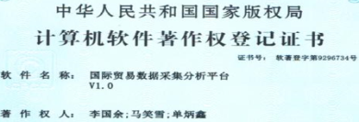 | 2021-2022（2）
9 | 工商管理学院 | 李国余、智鹏 | 跨境电商经济与贸易综合服务平台 | 计算机软著作 | 2022SR0290373 | 2022.01.02 | 否 | 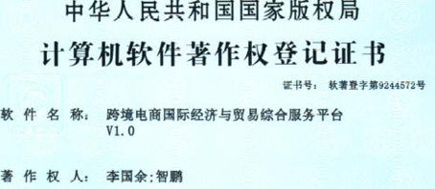 | 2021-2022（2）
10 | 工商管理学院 | 宋红尔、张兆岩 | 智能会计核算数据分析管理系统 V1.0 | 计算机软著作 | 2022SR0537311 | 2022.04.27 | 否 |  | 2021-2022（2）
11 | 工商管理学院 | 马照月 | 财务会计报表审核系统V1.0 | 计算机软著作 | 2022SR0859184 | 2022.6.28 | 否 |  | 2021-2022（2）
12 | 工商管理学院 | 冉祥梅 | 财会数据分析系统 | 计算机软著作 | 2022SR0888351 | 2022.7.5 | 否 | https://register.ccopyright.com.cn/publicInquiry.html?type=softList&registerNumber=2022SR0888351&keyWord=%E5%86%89%E7%A5%A5%E6%A2%85&publicityType=ALL&registerDateType=ALL | 2021-2022（2）

